Planilha1
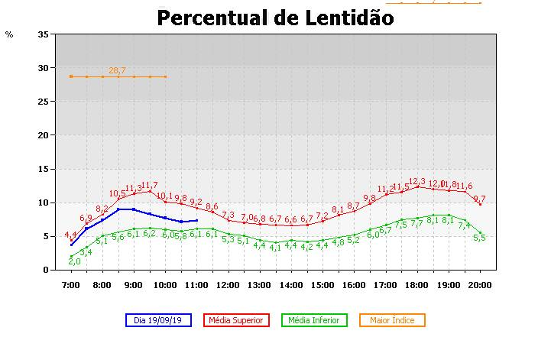
hora | pico
0 | 0
1 | 0
2 | 0
3 | 0
4 | 0
5 | 0.33
6 | 0.66
7 | 1
8 | 1
9 | 1
10 | 1
11 | 0.8
12 | 0.7
13 | 0.5
14 | 0.5
15 | 0.7
16 | 0.8
17 | 1
18 | 1
19 | 1
20 | 1
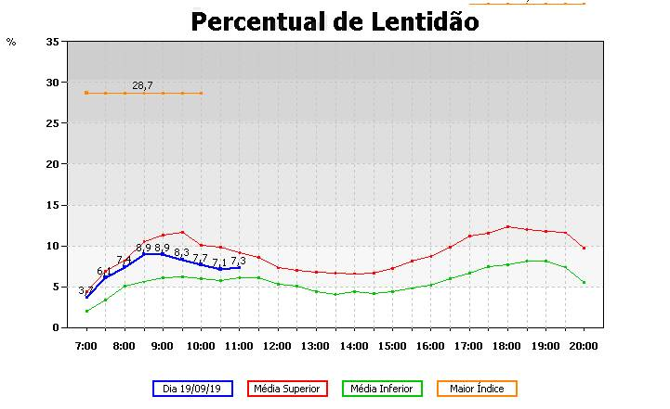
21 | 0.75
22 | 0.5
23 | 0.25
24 | 0

Planilha1 (2)
 | Média Superior
0
0.5
1
1.5
2
2.5
3
3.5
4
4.5
5
5.5
6
6.5
7 | 4.4
7.5 | 6.9
8 | 8.2
8.5 | 10.5
9 | 11.3
9.5 | 11.7
10 | 10.1
10.5 | 9.8
11 | 9.2
11.5 | 8.6
12 | 7.3
12.5 | 7
13 | 6.8
13.5 | 6.7
14 | 6.6
14.5 | 6.7
15 | 7.2
15.5 | 8.1
16 | 8.7
16.5 | 9.8
17 | 11.2
17.5 | 11.5
18 | 12.3
18.5 | 12
19 | 11.8
19.5 | 11.6
20 | 9.7
20.5
21
21.5
22
22.5
23
23.5
24
hora | Média Superior | Media Inferior
0
0.5
1
1.5
2
2.5
3
3.5
4
4.5
5
5.5
6
6.5
7 | 4.4
7.5 | 6.9
8 | 8.2
8.5 | 10.5
9 | 11.3
9.5 | 11.7
10 | 10.1
10.5 | 9.8
11 | 9.2
11.5 | 8.6
12 | 7.3
12.5 | 7
13 | 6.8
13.5 | 6.7
14 | 6.6
14.5 | 6.7
15 | 7.2
15.5 | 8.1
16 | 8.7
16.5 | 9.8
17 | 11.2
17.5 | 11.5
18 | 12.3
18.5 | 12
19 | 11.8
19.5 | 11.6
20 | 9.7
20.5
21
21.5
22
22.5
23
23.5
24

Planilha1 (3)
 | Média Superior | Media Inferior
0
0.5
1
1.5
2
2.5
3
3.5
4
4.5
5
5.5
6
6.5
7 | 4.4 | 2
7.5 | 6.9 | 3.4
8 | 8.2 | 5.1
8.5 | 10.5 | 5.6
9 | 11.3 | 6.1
9.5 | 11.7 | 6.2
10 | 10.1 | 6
10.5 | 9.8 | 5.8
11 | 9.2 | 6.1
11.5 | 8.6 | 6.1
12 | 7.3 | 5.3
12.5 | 7 | 5.1
13 | 6.8 | 4.4
13.5 | 6.7 | 4.1
14 | 6.6 | 4.4
14.5 | 6.7 | 4.2
15 | 7.2 | 4.4
15.5 | 8.1 | 4.8
16 | 8.7 | 5.2
16.5 | 9.8 | 6
17 | 11.2 | 6.7
17.5 | 11.5 | 7.5
18 | 12.3 | 7.7
18.5 | 12 | 8.1
19 | 11.8 | 8.1
19.5 | 11.6 | 7.4
20 | 9.7 | 5.5
20.5
21
21.5
22
22.5
23
23.5
24
hora | Média Superior | Media Inferior
0
0.5
1
1.5
2
2.5
3
3.5
4
4.5
5
5.5
6
6.5
 | Média Superior | Media Inferior
0
0.5
1
1.5
2
2.5
3
3.5
4
4.5
5
5.5
6
6.5
7 | 4.4 | 2
7.5 | 6.9 | 3.4
8 | 8.2 | 5.1
8.5 | 10.5 | 5.6
9 | 11.3 | 6.1
9.5 | 11.7 | 6.2
10 | 10.1 | 6
10.5 | 9.8 | 5.8
11 | 9.2 | 6.1
11.5 | 8.6 | 6.1
12 | 7.3 | 5.3
12.5 | 7 | 5.1
13 | 6.8 | 4.4
13.5 | 6.7 | 4.1
14 | 6.6 | 4.4
14.5 | 6.7 | 4.2
15 | 7.2 | 4.4
15.5 | 8.1 | 4.8
16 | 8.7 | 5.2
16.5 | 9.8 | 6
17 | 11.2 | 6.7
17.5 | 11.5 | 7.5
18 | 12.3 | 7.7
18.5 | 12 | 8.1
19 | 11.8 | 8.1
19.5 | 11.6 | 7.4
20 | 9.7 | 5.5
20.5
21
21.5
22
22.5
23
23.5
24
7 | 4.4 | 2
7.5 | 6.9 | 3.4
8 | 8.2 | 5.1
8.5 | 10.5 | 5.6
9 | 11.3 | 6.1
9.5 | 11.7 | 6.2
10 | 10.1 | 6
10.5 | 9.8 | 5.8
11 | 9.2 | 6.1
11.5 | 8.6 | 6.1
12 | 7.3 | 5.3
12.5 | 7 | 5.1
13 | 6.8 | 4.4
13.5 | 6.7 | 4.1
14 | 6.6 | 4.4
14.5 | 6.7 | 4.2
15 | 7.2 | 4.4
15.5 | 8.1 | 4.8
16 | 8.7 | 5.2
16.5 | 9.8 | 6
17 | 11.2 | 6.7
17.5 | 11.5 | 7.5
18 | 12.3 | 7.7
18.5 | 12 | 8.1
19 | 11.8 | 8.1
19.5 | 11.6 | 7.4
20 | 9.7 | 5.5
20.5
21
21.5
22
22.5
23
23.5
24

Planilha1 (4)
 | Média Superior | Media Inferior
0
0.5
1
1.5
2
2.5
3
3.5
4
4.5
5
5.5
6
6.5
7 | 4.4 | 2
7.5 | 6.9 | 3.4
8 | 8.2 | 5.1
8.5 | 10.5 | 5.6
9 | 11.3 | 6.1
9.5 | 11.7 | 6.2
10 | 10.1 | 6
10.5 | 9.8 | 5.8
11 | 9.2 | 6.1
11.5 | 8.6 | 6.1
12 | 7.3 | 5.3
12.5 | 7 | 5.1
13 | 6.8 | 4.4
13.5 | 6.7 | 4.1
14 | 6.6 | 4.4
14.5 | 6.7 | 4.2
15 | 7.2 | 4.4
15.5 | 8.1 | 4.8
16 | 8.7 | 5.2
16.5 | 9.8 | 6
17 | 11.2 | 6.7
17.5 | 11.5 | 7.5
18 | 12.3 | 7.7
18.5 | 12 | 8.1
19 | 11.8 | 8.1
19.5 | 11.6 | 7.4
20 | 9.7 | 5.5
20.5
21
21.5
22
22.5
23
23.5
24
hora | Média Superior | Media Inferior
0
0.5
1
1.5
2
2.5
3
3.5
4
4.5
5
5.5
6
6.5
7 | 4.4 | 2
7.5 | 6.9 | 3.4
8 | 8.2 | 5.1
8.5 | 10.5 | 5.6
9 | 11.3 | 6.1
9.5 | 11.7 | 6.2
 | Média Superior | Media Inferior
0
0.5
1
1.5
2
2.5
3
3.5
4
4.5
5
5.5
6
6.5
7 | 4.4 | 2
7.5 | 6.9 | 3.4
8 | 8.2 | 5.1
8.5 | 10.5 | 5.6
9 | 11.3 | 6.1
9.5 | 11.7 | 6.2
10 | 10.1 | 6
10.5 | 9.8 | 5.8
11 | 9.2 | 6.1
11.5 | 8.6 | 6.1
12 | 7.3 | 5.3
12.5 | 7 | 5.1
13 | 6.8 | 4.4
13.5 | 6.7 | 4.1
14 | 6.6 | 4.4
14.5 | 6.7 | 4.2
15 | 7.2 | 4.4
15.5 | 8.1 | 4.8
16 | 8.7 | 5.2
16.5 | 9.8 | 6
17 | 11.2 | 6.7
17.5 | 11.5 | 7.5
18 | 12.3 | 7.7
18.5 | 12 | 8.1
19 | 11.8 | 8.1
19.5 | 11.6 | 7.4
20 | 9.7 | 5.5
20.5
21
21.5
22
22.5
23
23.5
24
10 | 10.1 | 6
10.5 | 9.8 | 5.8
11 | 9.2 | 6.1
11.5 | 8.6 | 6.1
12 | 7.3 | 5.3
12.5 | 7 | 5.1
13 | 6.8 | 4.4
13.5 | 6.7 | 4.1
14 | 6.6 | 4.4
14.5 | 6.7 | 4.2
15 | 7.2 | 4.4
15.5 | 8.1 | 4.8
16 | 8.7 | 5.2
16.5 | 9.8 | 6
17 | 11.2 | 6.7
17.5 | 11.5 | 7.5
18 | 12.3 | 7.7
18.5 | 12 | 8.1
19 | 11.8 | 8.1
19.5 | 11.6 | 7.4
20 | 9.7 | 5.5
20.5
21
21.5
22
22.5
23
23.5
24

Planilha1 (5)
 | Média Superior | Media Inferior | Média Média
0
0.5
1
1.5
2
2.5
3
3.5
4
4.5
5
5.5
6
6.5
7 | 4.4 | 2 | 3.2
7.5 | 6.9 | 3.4 | 5.15
8 | 8.2 | 5.1 | 6.65
8.5 | 10.5 | 5.6 | 8.05
9 | 11.3 | 6.1 | 8.7
9.5 | 11.7 | 6.2 | 8.95
10 | 10.1 | 6 | 8.05
10.5 | 9.8 | 5.8 | 7.8
11 | 9.2 | 6.1 | 7.65
11.5 | 8.6 | 6.1 | 7.35
12 | 7.3 | 5.3 | 6.3
12.5 | 7 | 5.1 | 6.05
13 | 6.8 | 4.4 | 5.6
13.5 | 6.7 | 4.1 | 5.4
14 | 6.6 | 4.4 | 5.5
14.5 | 6.7 | 4.2 | 5.45
15 | 7.2 | 4.4 | 5.8
15.5 | 8.1 | 4.8 | 6.45
16 | 8.7 | 5.2 | 6.95
16.5 | 9.8 | 6 | 7.9
17 | 11.2 | 6.7 | 8.95
17.5 | 11.5 | 7.5 | 9.5
18 | 12.3 | 7.7 | 10
18.5 | 12 | 8.1 | 10.05
19 | 11.8 | 8.1 | 9.95
19.5 | 11.6 | 7.4 | 9.5
20 | 9.7 | 5.5 | 7.6
20.5
21
21.5
22
22.5
23
23.5
24
hora | minuto | Média Superior | Media Inferior | Média Média
0 | 0
0.5 | 30
1 | 60
1.5 | 90
2 | 120
2.5 | 150
3 | 180
3.5 | 210
4 | 240
4.5 | 270
5 | 300
5.5 | 330
6 | 360
6.5 | 390
7 | 420 | 4.4 | 2 | 3.2
7.5 | 450 | 6.9 | 3.4 | 5.15
8 | 480 | 8.2 | 5.1 | 6.65
8.5 | 510 | 10.5 | 5.6 | 8.05
9 | 540 | 11.3 | 6.1 | 8.7
9.5 | 570 | 11.7 | 6.2 | 8.95
10 | 600 | 10.1 | 6 | 8.05
10.5 | 630 | 9.8 | 5.8 | 7.8
11 | 660 | 9.2 | 6.1 | 7.65
11.5 | 690 | 8.6 | 6.1 | 7.35
12 | 720 | 7.3 | 5.3 | 6.3
 | Média Superior | Media Inferior | Média Média
0
30
60
90
120
150
180
210
240
270
300
330
360
390
420 | 4.4 | 2 | 3.2
450 | 6.9 | 3.4 | 5.15
480 | 8.2 | 5.1 | 6.65
510 | 10.5 | 5.6 | 8.05
540 | 11.3 | 6.1 | 8.7
570 | 11.7 | 6.2 | 8.95
600 | 10.1 | 6 | 8.05
630 | 9.8 | 5.8 | 7.8
660 | 9.2 | 6.1 | 7.65
690 | 8.6 | 6.1 | 7.35
720 | 7.3 | 5.3 | 6.3
750 | 7 | 5.1 | 6.05
780 | 6.8 | 4.4 | 5.6
810 | 6.7 | 4.1 | 5.4
840 | 6.6 | 4.4 | 5.5
870 | 6.7 | 4.2 | 5.45
900 | 7.2 | 4.4 | 5.8
930 | 8.1 | 4.8 | 6.45
960 | 8.7 | 5.2 | 6.95
990 | 9.8 | 6 | 7.9
1020 | 11.2 | 6.7 | 8.95
1050 | 11.5 | 7.5 | 9.5
1080 | 12.3 | 7.7 | 10
1110 | 12 | 8.1 | 10.05
1140 | 11.8 | 8.1 | 9.95
1170 | 11.6 | 7.4 | 9.5
1200 | 9.7 | 5.5 | 7.6
1230
1260
1290
1320
1350
1380
1410
1440
12.5 | 750 | 7 | 5.1 | 6.05
13 | 780 | 6.8 | 4.4 | 5.6
13.5 | 810 | 6.7 | 4.1 | 5.4
14 | 840 | 6.6 | 4.4 | 5.5
14.5 | 870 | 6.7 | 4.2 | 5.45
15 | 900 | 7.2 | 4.4 | 5.8
15.5 | 930 | 8.1 | 4.8 | 6.45
16 | 960 | 8.7 | 5.2 | 6.95
16.5 | 990 | 9.8 | 6 | 7.9
17 | 1020 | 11.2 | 6.7 | 8.95
17.5 | 1050 | 11.5 | 7.5 | 9.5
18 | 1080 | 12.3 | 7.7 | 10
18.5 | 1110 | 12 | 8.1 | 10.05
19 | 1140 | 11.8 | 8.1 | 9.95
19.5 | 1170 | 11.6 | 7.4 | 9.5
20 | 1200 | 9.7 | 5.5 | 7.6
20.5 | 1230
21 | 1260
21.5 | 1290
22 | 1320
22.5 | 1350
23 | 1380
23.5 | 1410
24 | 1440

Planilha1 (6)
 | Média Superior | Media Inferior | Média Média
0
0.5
1
1.5
2
2.5
3
3.5
4
4.5
5
5.5
6
6.5
7 | 4.4 | 2 | 3.2
7.5 | 6.9 | 3.4 | 5.15
8 | 8.2 | 5.1 | 6.65
8.5 | 10.5 | 5.6 | 8.05
9 | 11.3 | 6.1 | 8.7
9.5 | 11.7 | 6.2 | 8.95
10 | 10.1 | 6 | 8.05
10.5 | 9.8 | 5.8 | 7.8
11 | 9.2 | 6.1 | 7.65
11.5 | 8.6 | 6.1 | 7.35
12 | 7.3 | 5.3 | 6.3
12.5 | 7 | 5.1 | 6.05
13 | 6.8 | 4.4 | 5.6
13.5 | 6.7 | 4.1 | 5.4
14 | 6.6 | 4.4 | 5.5
14.5 | 6.7 | 4.2 | 5.45
15 | 7.2 | 4.4 | 5.8
15.5 | 8.1 | 4.8 | 6.45
16 | 8.7 | 5.2 | 6.95
16.5 | 9.8 | 6 | 7.9
17 | 11.2 | 6.7 | 8.95
17.5 | 11.5 | 7.5 | 9.5
18 | 12.3 | 7.7 | 10
18.5 | 12 | 8.1 | 10.05
19 | 11.8 | 8.1 | 9.95
19.5 | 11.6 | 7.4 | 9.5
20 | 9.7 | 5.5 | 7.6
20.5
21
21.5
22
22.5
23
23.5
24
 | hora | minuto | y = -7E-10x4 + 2E-06x3 - 0,0027x2 + 1,3597x - 243,11 | Média Superior | Media Inferior | Média Média
 | 0 | 0 | 0
81.584 | 0.5 | 30 | 0
1.3597333333 | 1 | 60 | 0
1.3597333333 | 1.5 | 90 | 0
9.56 | 2 | 120 | 0
0.0026555555556 | 2.5 | 150 | 0
0.0026555555556 | 3 | 180 | 0
0.4781 | 3.5 | 210 | 0
2.2134259259E-06 | 4 | 240 | 0
2.2134259259E-06 | 4.5 | 270 | 0
0.0086 | 5 | 300 | 0
6.6358024691E-10 | 5.5 | 330 | 0
6.6358024691E-10 | 6 | 360 | 0
 | 6.5 | 390 | 0
 | 7 | 420 | 2.8777 | 4.4 | 2 | 3.2
 | 7.5 | 450 | 5.5075 | 6.9 | 3.4 | 5.15
 | 8 | 480 | 7.2836 | 8.2 | 5.1 | 6.65
 | 8.5 | 510 | 8.364625 | 10.5 | 5.6 | 8.05
 | 9 | 540 | 8.8963 | 11.3 | 6.1 | 8.7
 | 9.5 | 570 | 9.01145 | 11.7 | 6.2 | 8.95
 | 10 | 600 | 8.83 | 10.1 | 6 | 8.05
 | 10.5 | 630 | 8.458975 | 9.8 | 5.8 | 7.8
 | 11 | 660 | 7.9925 | 9.2 | 6.1 | 7.65
 | 11.5 | 690 | 7.5118 | 8.6 | 6.1 | 7.35
 | 12 | 720 | 7.0852 | 7.3 | 5.3 | 6.3
 | Média Superior | Media Inferior | Média Média
0
30
60
90
120
150
180
210
240
270
300
330
360
390
420 | 4.4 | 2 | 3.2
450 | 6.9 | 3.4 | 5.15
480 | 8.2 | 5.1 | 6.65
510 | 10.5 | 5.6 | 8.05
540 | 11.3 | 6.1 | 8.7
570 | 11.7 | 6.2 | 8.95
600 | 10.1 | 6 | 8.05
630 | 9.8 | 5.8 | 7.8
660 | 9.2 | 6.1 | 7.65
690 | 8.6 | 6.1 | 7.35
720 | 7.3 | 5.3 | 6.3
750 | 7 | 5.1 | 6.05
780 | 6.8 | 4.4 | 5.6
810 | 6.7 | 4.1 | 5.4
840 | 6.6 | 4.4 | 5.5
870 | 6.7 | 4.2 | 5.45
900 | 7.2 | 4.4 | 5.8
930 | 8.1 | 4.8 | 6.45
960 | 8.7 | 5.2 | 6.95
990 | 9.8 | 6 | 7.9
1020 | 11.2 | 6.7 | 8.95
1050 | 11.5 | 7.5 | 9.5
1080 | 12.3 | 7.7 | 10
1110 | 12 | 8.1 | 10.05
1140 | 11.8 | 8.1 | 9.95
1170 | 11.6 | 7.4 | 9.5
1200 | 9.7 | 5.5 | 7.6
1230
1260
1290
1320
1350
1380
1410
1440
 | 12.5 | 750 | 6.768125 | 7 | 5.1 | 6.05
 | 13 | 780 | 6.6031 | 6.8 | 4.4 | 5.6
 | 13.5 | 810 | 6.61975 | 6.7 | 4.1 | 5.4
 | 14 | 840 | 6.8348 | 6.6 | 4.4 | 5.5
 | 14.5 | 870 | 7.252075 | 6.7 | 4.2 | 5.45
 | 15 | 900 | 7.8625 | 7.2 | 4.4 | 5.8
 | 15.5 | 930 | 8.6441 | 8.1 | 4.8 | 6.45
 | 16 | 960 | 9.562 | 8.7 | 5.2 | 6.95
 | 16.5 | 990 | 10.568425 | 9.8 | 6 | 7.9
 | 17 | 1020 | 11.6027 | 11.2 | 6.7 | 8.95
 | 17.5 | 1050 | 12.59125 | 11.5 | 7.5 | 9.5
 | 18 | 1080 | 13.4476 | 12.3 | 7.7 | 10
 | 18.5 | 1110 | 14.072375 | 12 | 8.1 | 10.05
 | 19 | 1140 | 14.3533 | 11.8 | 8.1 | 9.95
 | 19.5 | 1170 | 14.1652 | 11.6 | 7.4 | 9.5
 | 20 | 1200 | 13.37 | 9.7 | 5.5 | 7.6
 | 20.5 | 1230 | 11.816725
 | 21 | 1260 | 9.3415
 | 21.5 | 1290 | 5.76755
 | 22 | 1320 | 0.9052
 | 22.5 | 1350 | 0
 | 23 | 1380 | 0
 | 23.5 | 1410 | 0
 | 24 | 1440 | 0

OD
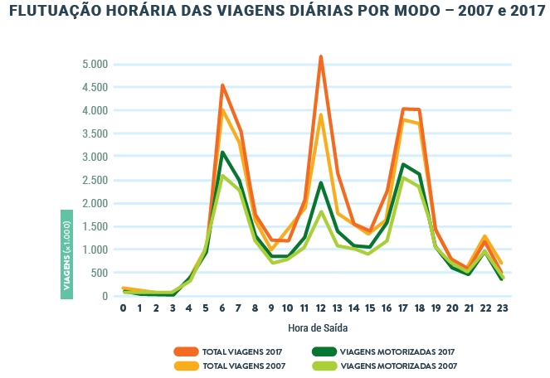
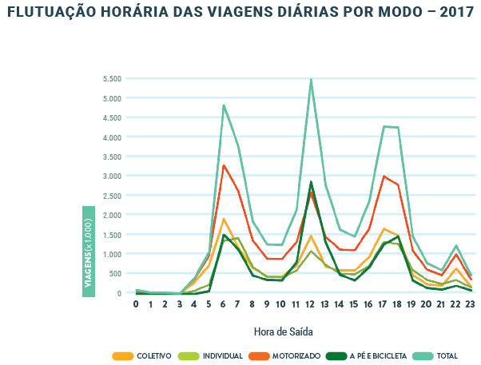
hora |  | motorizado | coletivo | individual
0 | 0 | 100 | 0 | 100
1 | 60 | 50 | 0 | 50
2 | 120 | 20 | 0 | 20
3 | 180 | 10 | 0 | 10
4 | 240 | 400 | 250 | 150
5 | 300 | 900 | 600 | 300
6 | 360 | 3200 | 1900 | 1300
7 | 420 | 2550 | 1200 | 1350
8 | 480 | 1350 | 600 | 750
9 | 540 | 900 | 400 | 500
10 | 600 | 900 | 400 | 500
11 | 660 | 1300 | 650 | 650
12 | 720 | 2550 | 1500 | 1050
13 | 780 | 1450 | 650 | 800
14 | 840 | 1150 | 600 | 550
15 | 900 | 1100 | 600 | 500
16 | 960 | 1650 | 900 | 750
17 | 1020 | 3000 | 1600 | 1400
18 | 1080 | 2800 | 1500 | 1300
19 | 1140 | 1000 | 500 | 500
20 | 1200 | 550 | 250 | 300
21 | 1260 | 450 | 200 | 250
22 | 1320 | 950 | 600 | 350
23 | 1380 | 350 | 100 | 250
24 | 1440 | 150 | 50 | 100

